results示例
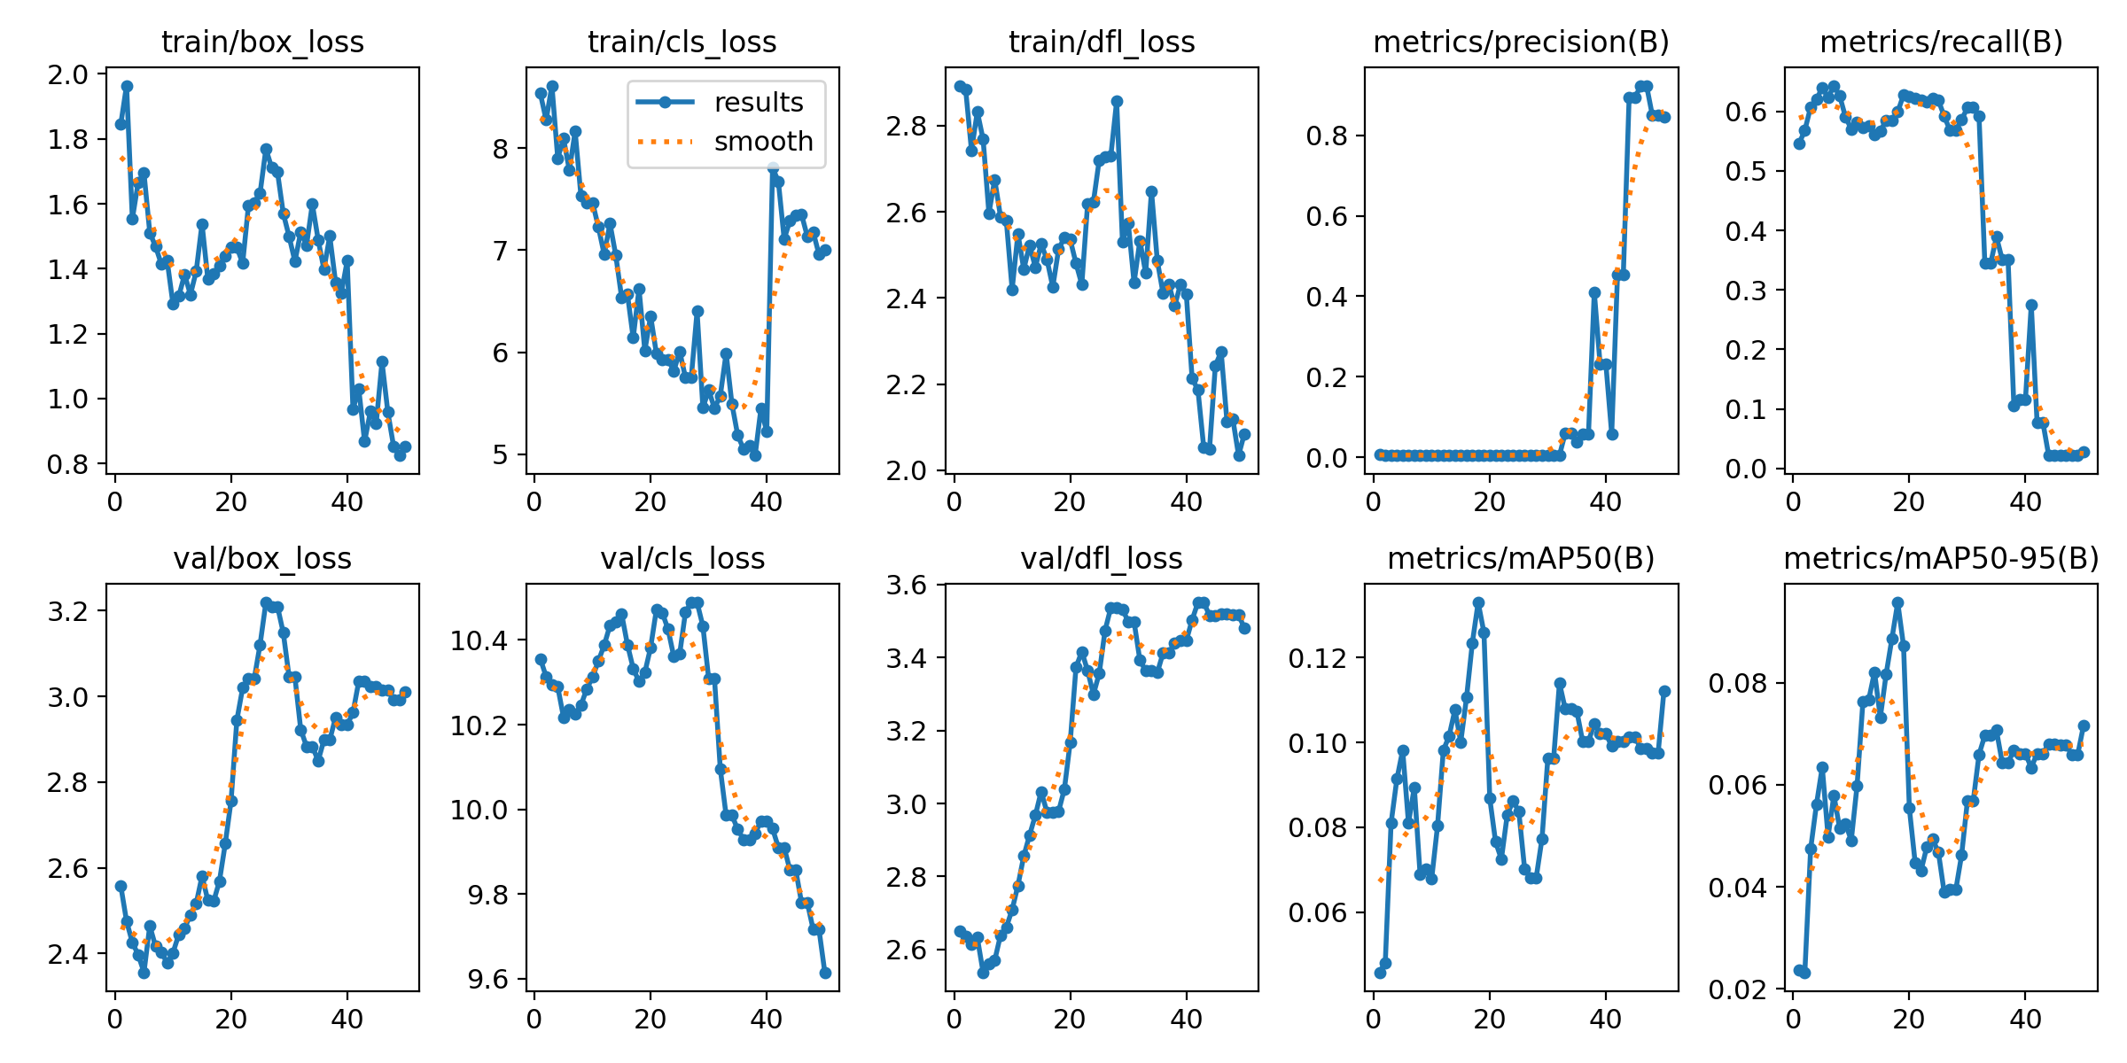
epoch | time | train/box_loss | train/cls_loss | train/dfl_loss | metrics/precision(B) | metrics/recall(B) | metrics/mAP50(B) | metrics/mAP50-95(B) | val/box_loss | val/cls_loss | val/dfl_loss | lr/pg0 | lr/pg1 | lr/pg2
轮次 | 训练耗时 | 框中目标的精准度（在哪里） | 辨别目标属于什么的准确度（是什么） | 认为是该目标属于什么的概率（是什么的概率） | 框中物体预测的准确度 | 物体被框中的准确率 |  |  | 基于未参与训练的验证集计算（类似模型在训练中测试自己的准确度）（内容与训练集类似） |  |  | 学习率
 |  | 越小越好 |  |  | 越大越好 |  |  |  | 越小越好 |  |  | 越低越接近正确答案（最小值）
1 | 23.7363 | 1.84456 | 8.5365 | 2.89287 | 0.00743 | 0.54581 | 0.04577 | 0.02373 | 2.5585 | 10.3559 | 2.65176 | 1.43E-05 | 1.43E-05 | 1.43E-05
2 | 47.1143 | 1.96435 | 8.27513 | 2.88298 | 0.00491 | 0.56836 | 0.04805 | 0.02326 | 2.47573 | 10.3132 | 2.63615 | 4.20E-05 | 4.20E-05 | 4.20E-05
3 | 71.0923 | 1.55327 | 8.6131 | 2.7416 | 0.00462 | 0.60754 | 0.08097 | 0.04745 | 2.4258 | 10.2952 | 2.61451 | 6.86E-05 | 6.86E-05 | 6.86E-05
4 | 94.7128 | 1.66536 | 7.90015 | 2.83222 | 0.00509 | 0.61989 | 0.09137 | 0.05613 | 2.39754 | 10.2892 | 2.6326 | 9.41E-05 | 9.41E-05 | 9.41E-05
5 | 118.332 | 1.69509 | 8.09322 | 2.76814 | 0.00558 | 0.64055 | 0.09821 | 0.06345 | 2.35625 | 10.2173 | 2.5373 | 0.000118424 | 0.000118424 | 0.000118424
6 | 142.205 | 1.51106 | 7.78292 | 2.59649 | 0.00525 | 0.62297 | 0.08094 | 0.04982 | 2.46481 | 10.2346 | 2.56156 | 0.000141628 | 0.000141628 | 0.000141628
7 | 165.789 | 1.46827 | 8.16411 | 2.67479 | 0.00518 | 0.64364 | 0.08947 | 0.05793 | 2.4168 | 10.2248 | 2.57031 | 0.000163701 | 0.000163701 | 0.000163701
8 | 189.629 | 1.41382 | 7.5307 | 2.58843 | 0.0048 | 0.62606 | 0.06884 | 0.05145 | 2.40342 | 10.246 | 2.63917 | 0.000184641 | 0.000184641 | 0.000184641
9 | 213.356 | 1.42444 | 7.46245 | 2.57878 | 0.00448 | 0.5909 | 0.07021 | 0.05232 | 2.37809 | 10.2844 | 2.66103 | 0.00020445 | 0.00020445 | 0.00020445
10 | 237.182 | 1.29042 | 7.46541 | 2.41983 | 0.0043 | 0.57024 | 0.06792 | 0.04913 | 2.40201 | 10.3121 | 2.70903 | 0.000223127 | 0.000223127 | 0.000223127
11 | 261.115 | 1.31535 | 7.22684 | 2.54934 | 0.00436 | 0.58164 | 0.08029 | 0.05987 | 2.4449 | 10.3501 | 2.77542 | 0.000240672 | 0.000240672 | 0.000240672
12 | 285.434 | 1.38206 | 6.95937 | 2.46662 | 0.00425 | 0.57238 | 0.09813 | 0.0762 | 2.45897 | 10.3878 | 2.85575 | 0.000257086 | 0.000257086 | 0.000257086
13 | 309.344 | 1.31982 | 7.26201 | 2.52273 | 0.00432 | 0.57547 | 0.10156 | 0.07663 | 2.49061 | 10.4343 | 2.91328 | 0.000272367 | 0.000272367 | 0.000272367
14 | 332.775 | 1.39239 | 6.94857 | 2.47113 | 0.00429 | 0.56098 | 0.10769 | 0.08206 | 2.51719 | 10.4422 | 2.96754 | 0.000286517 | 0.000286517 | 0.000286517
15 | 356.786 | 1.53872 | 6.53684 | 2.52529 | 0.00437 | 0.56715 | 0.10011 | 0.07318 | 2.58085 | 10.4621 | 3.03277 | 0.000299536 | 0.000299536 | 0.000299536
16 | 380.496 | 1.36802 | 6.57128 | 2.48904 | 0.00445 | 0.58473 | 0.11061 | 0.08163 | 2.52452 | 10.3894 | 2.97614 | 0.000311422 | 0.000311422 | 0.000311422
17 | 404.453 | 1.38577 | 6.14032 | 2.42548 | 0.00441 | 0.58473 | 0.12354 | 0.08862 | 2.52192 | 10.3326 | 2.97575 | 0.000322177 | 0.000322177 | 0.000322177
18 | 428.358 | 1.41032 | 6.62267 | 2.51299 | 0.00453 | 0.59922 | 0.13305 | 0.09569 | 2.56903 | 10.3016 | 2.97839 | 0.0003318 | 0.0003318 | 0.0003318
19 | 452.372 | 1.43979 | 6.01584 | 2.54028 | 0.00471 | 0.62821 | 0.12592 | 0.08722 | 2.65632 | 10.3231 | 3.03949 | 0.000340291 | 0.000340291 | 0.000340291
20 | 476.341 | 1.46704 | 6.35464 | 2.53542 | 0.00471 | 0.62512 | 0.0868 | 0.0554 | 2.75617 | 10.3824 | 3.16773 | 0.00034765 | 0.00034765 | 0.00034765
21 | 500.249 | 1.4657 | 5.98497 | 2.4801 | 0.00466 | 0.62203 | 0.07653 | 0.0447 | 2.9446 | 10.4722 | 3.37344 | 0.000353878 | 0.000353878 | 0.000353878
22 | 524.142 | 1.41654 | 5.9311 | 2.43112 | 0.00461 | 0.61895 | 0.07247 | 0.04311 | 3.01979 | 10.4647 | 3.41613 | 0.000358973 | 0.000358973 | 0.000358973 | loss是实时错误率
23 | 548.154 | 1.59558 | 5.92762 | 2.61856 | 0.0046 | 0.61586 | 0.08284 | 0.0478 | 3.04125 | 10.4252 | 3.36371 | 0.000362937 | 0.000362937 | 0.000362937 | mAP是最终正确率
24 | 572.006 | 1.60394 | 5.81719 | 2.6231 | 0.0047 | 0.62203 | 0.08622 | 0.04932 | 3.04166 | 10.3603 | 3.29904 | 0.00036577 | 0.00036577 | 0.00036577 | 若loss低但mAP低，则可能是数据集标注问题或者是过拟合
25 | 596.146 | 1.63307 | 6.00763 | 2.72028 | 0.0047 | 0.61895 | 0.08374 | 0.04682 | 3.12082 | 10.3666 | 3.35633 | 0.00036747 | 0.00036747 | 0.00036747 | 所以训练集train和验证集val应该是同步下降的
26 | 624.157 | 1.76924 | 5.75314 | 2.72756 | 0.00448 | 0.59211 | 0.07018 | 0.03895 | 3.21904 | 10.4659 | 3.47374 | 0.000368039 | 0.000368039 | 0.000368039 | 右上角两幅图的关系：
27 | 645.263 | 1.71144 | 5.75163 | 2.72993 | 0.00419 | 0.56836 | 0.06815 | 0.03943 | 3.20949 | 10.4887 | 3.53695 | 0.000367476 | 0.000367476 | 0.000367476 | Precision 高，Recall 低：只准不全
28 | 670.108 | 1.69704 | 6.40071 | 2.8567 | 0.00419 | 0.56836 | 0.06815 | 0.03943 | 3.20949 | 10.4887 | 3.53695 | 0.000365781 | 0.000365781 | 0.000365781 | Precision 低，Recall 高：只全不准
29 | 695.47 | 1.56974 | 5.45678 | 2.53044 | 0.00426 | 0.58594 | 0.07736 | 0.04623 | 3.14799 | 10.4329 | 3.53222 | 0.000362955 | 0.000362955 | 0.000362955 | 两者都高：又全又准
30 | 720.483 | 1.49909 | 5.62822 | 2.57375 | 0.00446 | 0.6066 | 0.09629 | 0.05679 | 3.04491 | 10.3081 | 3.49799 | 0.000358996 | 0.000358996 | 0.000358996
31 | 743.908 | 1.42233 | 5.45062 | 2.43558 | 0.00446 | 0.6066 | 0.09629 | 0.05679 | 3.04491 | 10.3081 | 3.49799 | 0.000353906 | 0.000353906 | 0.000353906
32 | 765.288 | 1.51307 | 5.57381 | 2.53302 | 0.00442 | 0.59211 | 0.11404 | 0.06591 | 2.9225 | 10.0953 | 3.3927 | 0.000347684 | 0.000347684 | 0.000347684
33 | 787.949 | 1.47203 | 5.99095 | 2.45763 | 0.05996 | 0.34474 | 0.1079 | 0.06965 | 2.88324 | 9.98594 | 3.36355 | 0.000340331 | 0.000340331 | 0.000340331
34 | 810.992 | 1.59916 | 5.49481 | 2.64825 | 0.05996 | 0.34474 | 0.1079 | 0.06965 | 2.88324 | 9.98594 | 3.36355 | 0.000331845 | 0.000331845 | 0.000331845
35 | 834.119 | 1.48938 | 5.18662 | 2.48684 | 0.03815 | 0.38916 | 0.10733 | 0.07064 | 2.8496 | 9.95246 | 3.35831 | 0.000322228 | 0.000322228 | 0.000322228
36 | 855.04 | 1.39758 | 5.05217 | 2.40999 | 0.05734 | 0.35091 | 0.10021 | 0.0643 | 2.89816 | 9.92878 | 3.41248 | 0.000311479 | 0.000311479 | 0.000311479
37 | 875.868 | 1.50105 | 5.08889 | 2.43138 | 0.05734 | 0.35091 | 0.10021 | 0.0643 | 2.89816 | 9.92878 | 3.41248 | 0.000299598 | 0.000299598 | 0.000299598
38 | 897.833 | 1.35827 | 4.98869 | 2.3817 | 0.41029 | 0.10562 | 0.10452 | 0.06672 | 2.95112 | 9.94317 | 3.44051 | 0.000286586 | 0.000286586 | 0.000286586
39 | 919.425 | 1.32523 | 5.44889 | 2.43216 | 0.23127 | 0.11634 | 0.1021 | 0.06606 | 2.93336 | 9.97201 | 3.44634 | 0.000272442 | 0.000272442 | 0.000272442
40 | 941.364 | 1.42423 | 5.22111 | 2.40875 | 0.23127 | 0.11634 | 0.1021 | 0.06606 | 2.93336 | 9.97201 | 3.44634 | 0.000257166 | 0.000257166 | 0.000257166
41 | 963.464 | 0.96755 | 7.80766 | 2.21312 | 0.05756 | 0.27499 | 0.09911 | 0.06332 | 2.96215 | 9.95428 | 3.50296 | 0.000240758 | 0.000240758 | 0.000240758
42 | 985.115 | 1.02938 | 7.67404 | 2.18673 | 0.45342 | 0.07716 | 0.10031 | 0.06612 | 3.03539 | 9.90988 | 3.55083 | 0.000223218 | 0.000223218 | 0.000223218
43 | 1005.85 | 0.86736 | 7.10866 | 2.05353 | 0.45342 | 0.07716 | 0.10031 | 0.06612 | 3.03539 | 9.90988 | 3.55083 | 0.000204547 | 0.000204547 | 0.000204547
44 | 1026.82 | 0.96025 | 7.29077 | 2.05022 | 0.89319 | 0.0216 | 0.10136 | 0.06789 | 3.02239 | 9.85606 | 3.51486 | 0.000184744 | 0.000184744 | 0.000184744
45 | 1047.71 | 0.92356 | 7.34001 | 2.24315 | 0.89319 | 0.0216 | 0.10136 | 0.06789 | 3.02239 | 9.85606 | 3.51486 | 0.000163809 | 0.000163809 | 0.000163809
46 | 1068.48 | 1.11327 | 7.34791 | 2.27534 | 0.92369 | 0.0216 | 0.09857 | 0.06776 | 3.01462 | 9.77864 | 3.52009 | 0.000141743 | 0.000141743 | 0.000141743
47 | 1089.38 | 0.95887 | 7.13316 | 2.11338 | 0.92369 | 0.0216 | 0.09857 | 0.06776 | 3.01462 | 9.77864 | 3.52009 | 0.000118544 | 0.000118544 | 0.000118544
48 | 1110.78 | 0.85243 | 7.17817 | 2.11995 | 0.84941 | 0.0216 | 0.09756 | 0.0659 | 2.99214 | 9.71603 | 3.51779 | 9.42E-05 | 9.42E-05 | 9.42E-05
49 | 1131.77 | 0.82457 | 6.95682 | 2.03454 | 0.84941 | 0.0216 | 0.09756 | 0.0659 | 2.99214 | 9.71603 | 3.51779 | 6.88E-05 | 6.88E-05 | 6.88E-05
50 | 1156.65 | 0.8526 | 7.00755 | 2.08506 | 0.84504 | 0.02778 | 0.11217 | 0.07158 | 3.01069 | 9.61481 | 3.47946 | 4.22E-05 | 4.22E-05 | 4.22E-05

